Topik 3
Bug Report
Evidence Id | Nama Fitur | Case Id | Bug Tittle | Bug Severity | Bug Priority | Description on Issue | Attachment Evidence Bug | Status | Date Found | Reporter | Fixed By | Status Deploy
IR-3.1 | Pengelolaan data ruangan oleh admin. | TC-3.1.1 | Nama kolom tidak sesuai dengan desain | Low | Low | Summary: Nama kolom pada tabel daftar ruangan belum sesuai dengan desain yang telah ditentukan. Step to Reproduce: 1. Jalankan aplikasi dan login sebagai Admin. 2. Buka Sidebar, klik tombol 'Ruangan'. Expected Result: 1. Aplikasi menampilkan halaman daftar ruangan dengan komponen sebagai berikut: 1) Kategori PencarianKolom input pencarian 2) Tombol tambah ruangan 3) Tabel "Daftar Ruangan" dengan kolom: a. No b. Code Ruangan c. Nama Ruangan d. Status e. Kode Gedung 4) Action (terdapat tombol delete dan edit) Actual Result: Aplikasi menampilkan halaman daftar ruangan, namun nama kolom pada tabel tertulis "Code Ruangan" bukan "Kode Ruangan" sesuai desain yang diharapkan. |  | Fixed | 05/02/2025 | Niqa | Arnanda | Not Yet | :Fitur Dibatalkan
IR-3.2 | Pengelolaan data ruangan oleh admin. | TC-3.5.1 | Tidak ada tombol filter berdasarkan hari dan minggu | Minor | Low | Summary: Tombol filter berdasarkan hari dan minggu tidak tersedia pada halaman kalender, sehingga tidak sesuai dengan spesifikasi desain. Step to Reproduce: 1. Jalankan aplikasi dan login sebagai Admin. 2. Buka halaman Kalender. Expected Result: 1. Aplikasi menampilkan halaman kalender sesuai dengan desain, dengan komponen: a. Tombol pilih tanggal b. Tombol 'Left Arrow' c. Tombol 'Right Arrow' d. Tombol Download PDF e. Tombol Download Excel 2. Tabel kalender dengan kolom: a. Ruangan b. Waktu Operasional (06.00–18.00) dalam bentuk kolom dengan jarak antar kolom 1 jam c. Tombol Filter jadwal berdasarkan Hari d. Tombol Filter jadwal berdasarkan Minggu Actual Result: 1. Aplikasi menampilkan halaman kalender, namun tidak tersedia: a. Tombol Filter jadwal berdasarkan Hari b. Tombol Filter jadwal berdasarkan Minggu | Tidak ada tombol filter 'Day' dan 'Week', jika berdasarkan desain maka letak filter ada pada kotak merah | Fixed | 20/04/2025 | Niqa | Arnanda | Not Yet
IR-3.3 | Pengelolaan data ruangan oleh admin. | TC-3.5.2 | Tidak ada bisa melakukan filter data berdasarkan hari . | Minor | Low | Summary: Tidak tersedia tombol filter "Day" pada halaman kalender sehingga user tidak dapat melakukan filter data berdasarkan hari. Step to Reproduce: 1. Jalankan aplikasi dan login sebagai Admin. 2. Buka halaman Kalender Penjadwalan Ruangan. 3. Klik tombol "Day" di pojok kanan atas. Expected Result: Aplikasi menampilkan seluruh data pemesanan ruangan dalam rentang 1 hari berdasarkan filter "Day". Actual Result: Tidak ada tombol filter "Day" pada halaman, sehingga user tidak dapat melakukan filter berdasarkan hari. | 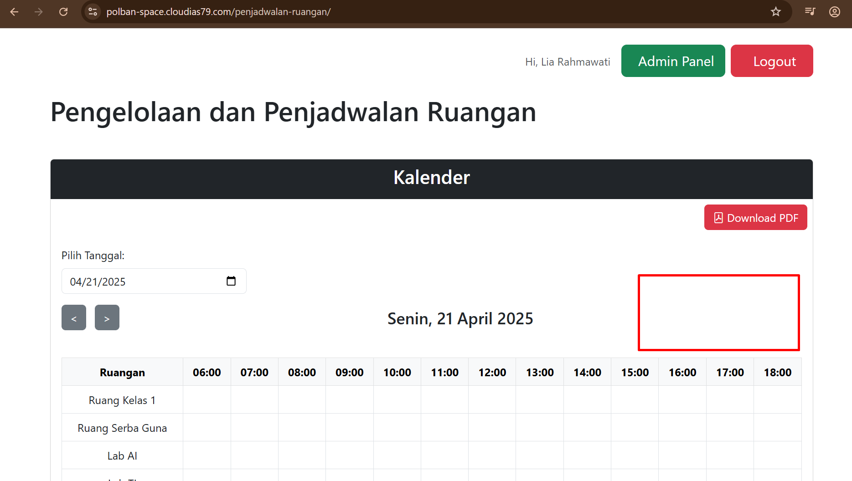 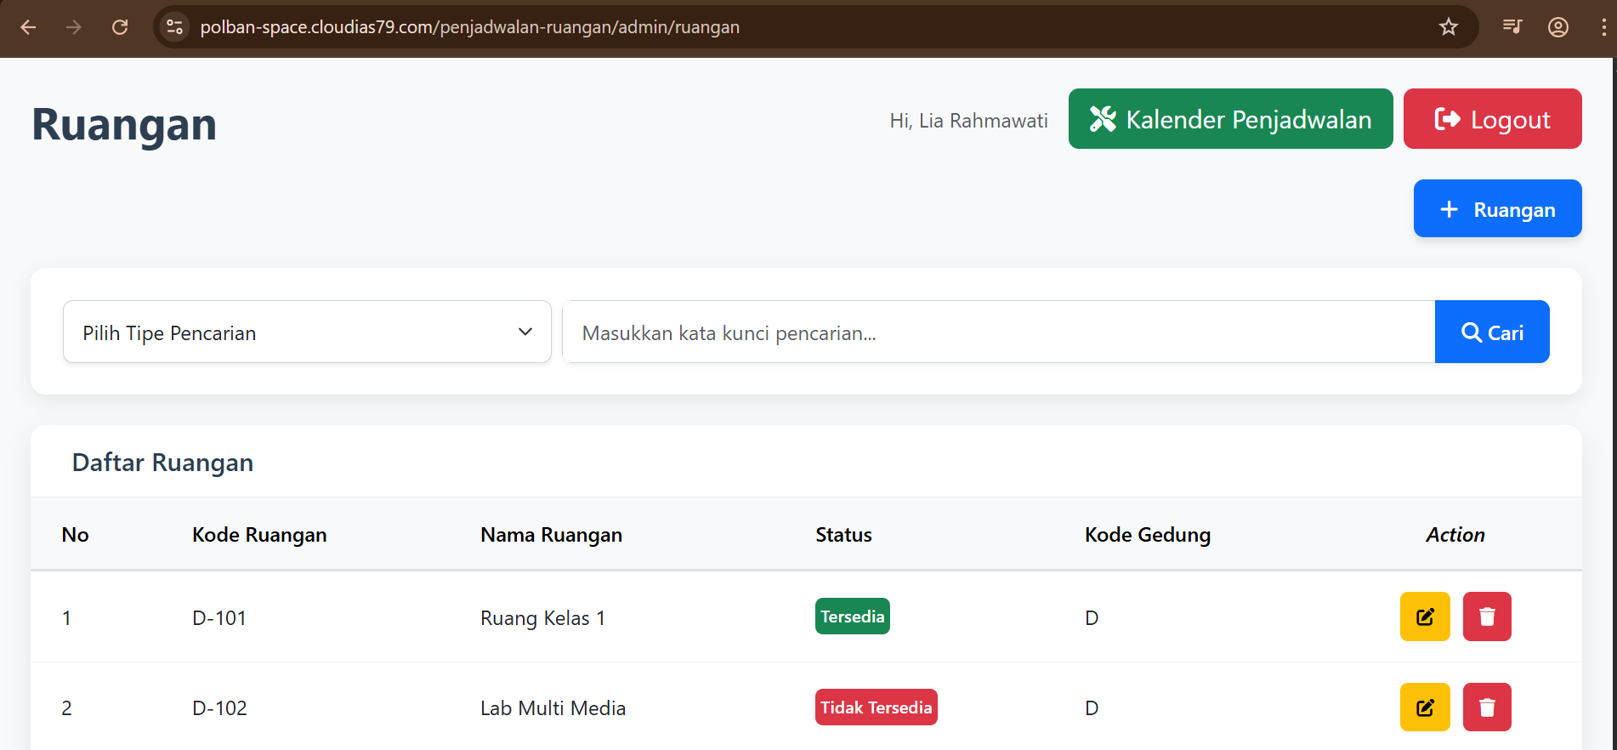 Tidak ada tombol filter 'Day', jika berdasarkan desain maka letak filter ada pada kotak merah | Fixed | 21/04/2025 | Niqa | Arnanda | Not Yet
IR-3.4 | Pengelolaan data ruangan oleh admin. | TC-3.5.3 | Pada halaman kalender tidak ada bisa melakukan filter data berdasarkan minggu. | Minor | Low | Summary: Tidak tersedia tombol filter "Week" pada halaman kalender sehingga user tidak dapat melakukan filter data berdasarkan minggu. Step to Reproduce: 1. Jalankan aplikasi dan login sebagai Admin. 2. Buka halaman Kalender Penjadwalan Ruangan. 3. Klik tombol "Week" di pojok kanan atas. Expected Result: Aplikasi menampilkan seluruh data pemesanan ruangan dalam rentang 1 mainggu berdasarkan filter "week". Actual Result: Tidak ada tombol filter "week" pada halaman, sehingga user tidak dapat melakukan filter berdasarkan minggu. | Tidak ada tombol filter ''Week', jika berdasarkan desain maka letak filter ada pada kotak merah | Fixed | 21/04/2025 | Niqa | Arnanda | Not Yet
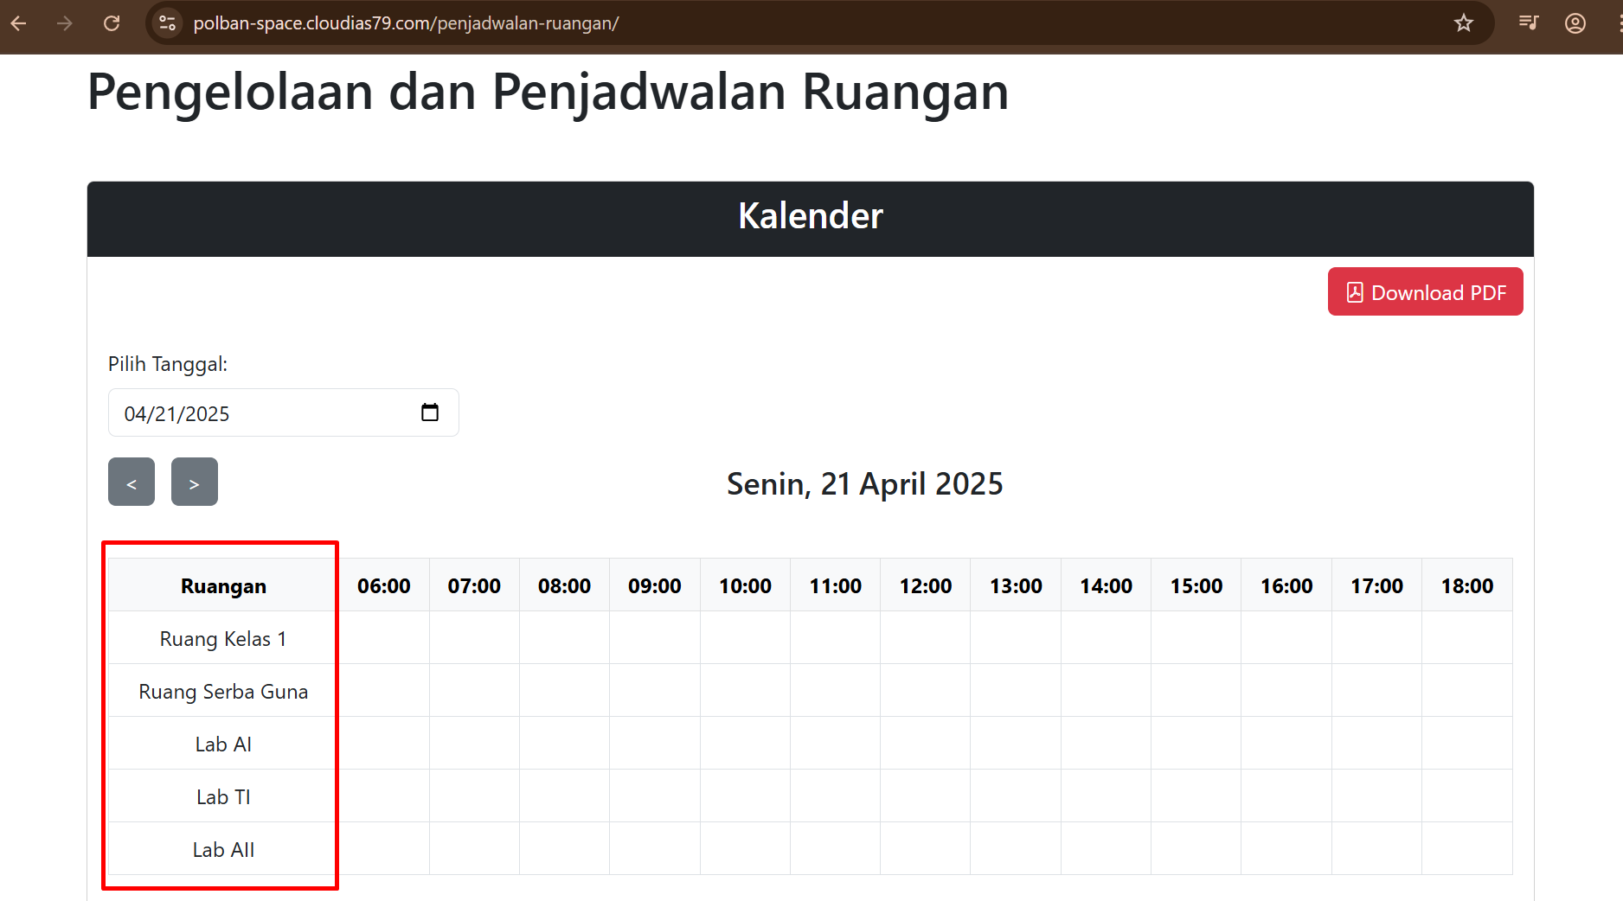
IR-3.5 | Pengelolaan data ruangan oleh admin. | TC-3.5.8 | Pada halaman kalender tidak ada bisa klik kolom ruangan dalam tabel. | Minor | High | Summary: Pada halaman kalender, kolom nama ruangan dalam tabel tidak dapat diklik untuk menampilkan detail informasi ruangan. Step to Reproduce: 1. Jalankan aplikasi dan login sebagai Admin. 2. Buka Sidebar. 3. Akses halaman Kalender. 4. Klik salah satu nama ruangan pada header sesi di tabel kalender. Expected Result: Aplikasi menampilkan pop-up berisi detail informasi ruangan yang diklik. Actual Result: Kolom nama ruangan dalam tabel tidak dapat diklik, sehingga informasi detail ruangan tidak dapat ditampilkan. | Nama ruangan pada kolom Ruangan tidak dapat diklik | Fixed | 21/04/2025 | Niqa | Arnanda | Not Yet
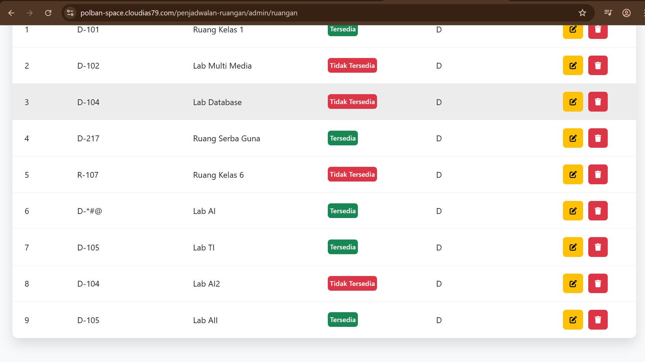
IR-3.6 | Pengelolaan data ruangan oleh admin. | TC-3.1.4 | Halaman 'Kelola Ruangan' tidak ada tombol paginasi. | Minor | High | Summary: Pada halaman Kelola Ruangan, seluruh daftar ruangan ditampilkan dalam satu halaman tanpa adanya tombol paginasi. Step to Reproduce: 1. Jalankan aplikasi dan login sebagai Admin. 2. Buka Sidebar. 3. Klik tombol "Ruangan" untuk membuka halaman daftar ruangan. Expected Result: 1. Aplikasi menampilkan daftar ruangan dengan fitur paginasi sesuai desain: 2. Menampilkan 5 data ruangan per halaman. 3. Terdapat navigasi paginasi di bagian tengah bawah tabel (angka 1, 2, 3, dst). Actual Result: Daftar ruangan ditampilkan seluruhnya dalam satu halaman tanpa adanya tombol paginasi. |  | Closed | 21/04/2025 | Niqa | Arnanda | Not Yet
IR-3.7 | Pengelolaan data ruangan oleh admin. | TC-3.1.9 | Tidak ada tombol sidebar pada halaman 'Kelola Ruangan' | Minor | High | Summary: Tombol sidebar tidak tersedia pada halaman Kelola Ruangan, sehingga pengguna tidak dapat mengakses menu lain secara langsung. Step to Reproduce: 1. Jalankan aplikasi dan login sebagai Admin. 2. Buka halaman Kelola Ruangan dari sidebar atau URL langsung. 3. Amati tampilan pada bagian kiri atau header halaman. Expected Result: 1. Tombol sidebar (hamburger menu) tersedia di pojok kiri atas. 2. Saat diklik, tombol menampilkan sidebar untuk navigasi ke halaman lainnya. Actual Result: 1. Tombol sidebar tidak muncul di halaman Kelola Ruangan. 2. Pengguna tidak dapat berpindah halaman tanpa kembali ke halaman sebelumnya secara manual. |  | Closed | 21/04/2025 | Niqa | Arnanda | Not Yet
IR-3.7 | Pengelolaan data ruangan oleh admin. | TC-3.1.17 | Saat tipe pencarian tidak dipilih, tidak ada peringatan "Pilih tipe pencarian wajib diisi" | Minor | Trivial | Summary: Sistem tidak menampilkan peringatan saat pencarian dilakukan tanpa memilih tipe pencarian di halaman Kelola Ruangan. Step to Reproduce: 1. Jalankan aplikasi dan login sebagai Admin. 2. Buka halaman Kelola Ruangan melalui sidebar. 3. Langsung klik tombol pencarian tanpa memilih tipe pencarian apa pun. Expected Result: 1. Sistem menampilkan pesan peringatan: "Pilih tipe pencarian wajib diisi". 2. Pencarian tidak diproses jika input belum lengkap. Actual Result: 1. Tidak ada pesan peringatan yang ditampilkan. |  | Closed | 21/04/2025 | Niqa | Arnanda | Not Yet
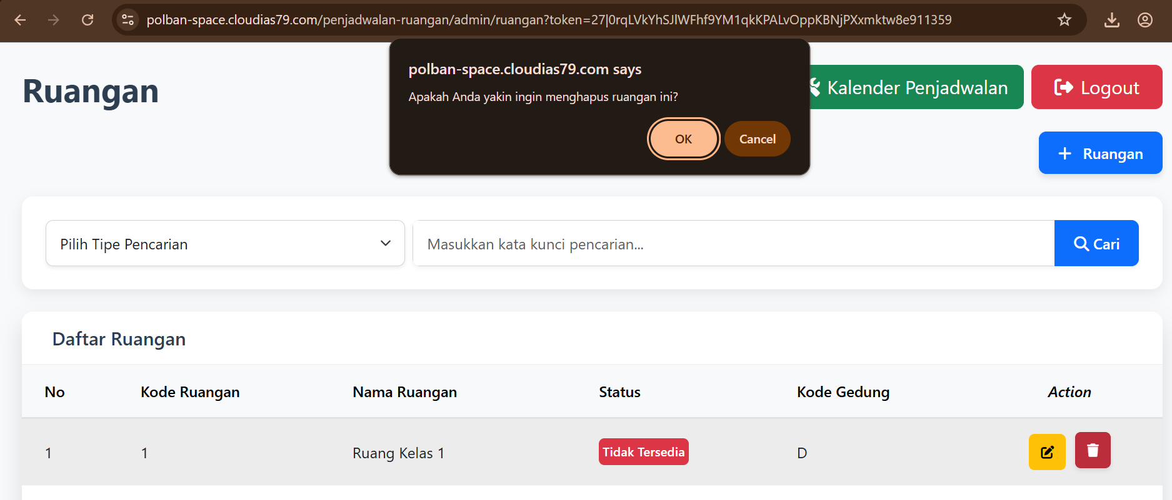
IR-3.7 | Pengelolaan data ruangan oleh admin. | TC-3.1.8 | Data ruangan tidak terhapus saat dilakukan diklik konfirmasi delete | Critical | Medium | Summary: Data ruangan tetap tampil dalam daftar meskipun sudah dikonfirmasi untuk dihapus, sehingga penghapusan tidak berjalan sesuai spesifikasi. Step to Reproduce: 1. Jalankan aplikasi dan login sebagai Admin. 2. Buka Sidebar dan pilih menu Ruangan. 3. Pilih salah satu ruangan dari daftar. 4. Klik ikon trash pada kolom Action ruangan yang dipilih. 5. Klik tombol "Ok" pada pesan konfirmasi penghapusan. Expected Result: 1. Sistem menampilkan pesan: "Apakah Anda yakin ingin menghapus ruangan ini?" 2. Setelah konfirmasi, sistem menampilkan pesan "Ruangan berhasil dihapus". 3. Data ruangan yang dihapus tidak lagi muncul dalam daftar ruangan. Actual Result: 1. Sistem menampilkan pesan konfirmasi penghapusan. 2. Tidak muncul pesan "Ruangan berhasil dihapus". 3. Data ruangan tetap muncul dalam daftar, seolah tidak terhapus. |  | Fixed | 28/04/2025 | Niqa | Arnanda | Not Yet
IR-3.8 | Pengelolaan data ruangan oleh admin. | TC-3.1.10 | Data ruangan tetap terhapus walau saat sedang digunakan | Critical | High | Summary: Sistem mengizinkan penghapusan ruangan yang sedang digunakan tanpa memberikan peringatan bahwa ruangan tersebut sedang dipakai. Step to Reproduce: 1. Jalankan aplikasi dan login sebagai Admin. 2. Buka Sidebar dan pilih menu Ruangan. 3. Pilih salah satu ruangan yang sedang digunakan (sudah terjadwal). 4. Klik ikon trash pada kolom Action dari ruangan yang dipilih. 5. Klik tombol "Ok" pada popup konfirmasi penghapusan. Expected Result: 1. Sistem menampilkan popup peringatan sebelum penghapusan. 2. Setelah konfirmasi, sistem menampilkan pesan "Ruangan sedang dipakai" dan penghapusan dibatalkan. Actual Result: 1. Sistem menampilkan popup konfirmasi. 2. Setelah konfirmasi, ruangan tetap terhapus tanpa muncul pesan bahwa ruangan sedang digunakan. |  | Fixed | 21/04/2025 | Niqa | Arnanda | Not Yet
IR-3.9 | Pengelolaan data ruangan oleh admin. | TC-3.1.11 | Penambahan ruangan baru dengan code ruangan yang sudah ada | Major | High | Summary: Sistem tidak menampilkan peringatan ketika pengguna menambahkan ruangan baru dengan kode ruangan yang sudah terdaftar sebelumnya. Step to Reproduce: 1. Jalankan aplikasi dan login sebagai Admin. 2. Buka Sidebar, lalu pilih menu Ruangan. 3. Klik tombol “+ Ruangan” untuk menambahkan data ruangan baru. 4. Masukkan data ruangan dengan kode yang sudah terdaftar: a. Code Ruangan: D-105 b. Nama Ruangan: Lab AI c. Code Gedung: Teknik Komputer dan Informatika (D) d. Status: Tersedia e. Fasilitas Ruangan: Proyektor; Jumlah: 10 5. Klik Simpan. Expected Result: 1. Sistem menampilkan pesan error "The code ruangan has already been taken." 2. Data ruangan tidak ditambahkan ke dalam daftar. Actual Result: 1. Sistem menampilkan pesan "Ruangan berhasil ditambahkan" meskipun kode ruangan sudah digunakan. 2. Data ruangan dengan kode duplikat tetap muncul dalam daftar. |  | Fixed | 26/04/2025 | Niqa | Arnanda | Not Yet
IR-3.10 | Pengelolaan data ruangan oleh admin. | TC-3.1.13 | Penamaan kode ruangan invalid dengan nilai input minimal "1" | Major | Medium | Summary: Sistem tidak memvalidasi input kode ruangan yang tidak sesuai format (minimal 1 karakter), sehingga ruangan tetap tersimpan meskipun kode tidak valid. Step to Reproduce: 1. Jalankan aplikasi dan login sebagai Admin. 2. Buka Sidebar, lalu pilih menu Ruangan. 3. Klik tombol “+ Ruangan” untuk menambahkan data ruangan baru. 4. Masukkan data ruangan sebagai berikut: a. Code Ruangan: 1 b. Nama Ruangan: Lab AI c. Code Gedung: H d. Status: Tersedia e. Fasilitas Ruangan: Proyektor; Jumlah: 10 f. Foto Ruangan: (kosong atau sesuai default) 5. Klik Simpan. Expected Result: 1. Sistem menampilkan pesan "Input Kode Ruangan tidak valid." 2. Data ruangan tidak disimpan ke dalam sistem. 3. Pengguna diminta untuk mengisi ulang kode ruangan dengan format yang sesuai. Actual Result: 1. Sistem menampilkan pesan "Ruangan berhasil ditambahkan." 2. Data ruangan dengan kode tidak valid tetap tersimpan dan muncul dalam daftar. |  | Fixed | 26/04/2025 | Niqa | Arnanda | Not Yet
IR-3.11 | Pengelolaan data ruangan oleh admin. | TC-3.1.15 | Penamaan kode ruangan invalid | Major | Medium | Summary: Sistem mengizinkan penyimpanan data ruangan dengan kode ruangan yang mengandung simbol, tanpa menampilkan peringatan bahwa input tidak valid. Step to reproduce: 1. Aplikasi telah dijalankan 2. User telah login sebagai admin 3. Buka Sidebar 4. Klik tombol ‘Ruangan’ 5. Klik tombol ‘+ Ruangan’ 6. Isi form tambah/edit ruangan dengan: a. Code Ruangan: D-*#@ b. Nama Ruangan: Lab AI c. Code Gedung: H d. Status: tersedia e. Fasilitas Ruangan: Proyektor, Jumlah: 10 f. Foto Ruangan: (kosong atau sembarang file) Expected Result: 1. Sistem menampilkan pesan "Input Kode Ruangan tidak valid" 2. Data ruangan tidak disimpan ke dalam sistem Actual Result: 1. Sistem menampilkan pesan "Ruangan berhasil diperbarui!" 2. Data ruangan tetap tersimpan ke dalam sistem meskipun kode ruangan tidak valid |  | Fixed | 26/04/2025 | Niqa | Arnanda | Not Yet
IR-3.12 | Pengelolaan data ruangan oleh admin. | TC-3.1.16 | Penamaan nama ruangan invalid dengan nilai input minimal "1" | Major | Medium | Summary: Saat menambah/mengedit data ruangan dengan nama ruangan invalid (minimal 1 karakter), sistem tetap menyimpan data tanpa validasi yang sesuai. Step to Reproduce: 1. Jalankan aplikasi dan login sebagai Admin. 2. Buka Sidebar, klik tombol 'Ruangan'. 3. Klik tombol '+ Ruangan'. 4. Isi form ruangan dengan data uji: a. Kode Ruangan: "D-105" b. Nama Ruangan: "R" (1 karakter) c. Kode Gedung: "H" d. Status: "tersedia" e. Fasilitas Ruangan: "Proyektor", Jumlah: 10 f. Foto Ruangan: (upload sesuai ketentuan, data ada pada folder drive "Data Input gambar Manajemen Ruangan") 5. Klik tombol Submit. Expected Result: 1. Sistem menampilkan pesan "Input Tidak Valid" saat nama ruangan hanya 1 karakter. 2. Data ruangan tidak disimpan ke database dan tidak tampil di tabel daftar ruangan. Actual Result: 1. Sistem menampilkan pesan "Ruangan berhasil ditambahkan!". 2. Data ruangan dengan nama invalid tetap tersimpan dan tampil di tabel daftar ruangan. |  | Fixed | 26/04/2025 | Niqa | Arnanda | Not Yet
IR-3.13 | Pengelolaan data ruangan oleh admin. | TC-3.1.17 | Penamaan nama ruangan invalid dengan nilai input maksimal "100" | Major | Medium | Summary: Saat menambah/mengedit data ruangan dengan nama ruangan invalid (maksimal 100 karakter), sistem tetap menyimpan data tanpa validasi yang sesuai. Step to Reproduce: 1. Jalankan aplikasi dan login sebagai Admin. 2. Buka Sidebar, klik tombol 'Ruangan'. 3. Klik tombol '+ Ruangan'. 4. Isi form ruangan dengan data uji: a. Kode Ruangan: "D-105" b. Nama Ruangan: "Labbbbbbbbbbbbbbbbbbbbbbbbbbbbbbbbbbbbbbbbbbbbbb AaaaaaaaaaaaaaaaaaaaaaaaaaaaaaaaIIIIIIIIIIIIIIIIIII" (100 karakter) c. Kode Gedung: "H" d. Status: "tersedia" e. Fasilitas Ruangan: "Proyektor", Jumlah: 10 f. Foto Ruangan: (upload sesuai ketentuan, data ada pada folder drive "Data Input gambar Manajemen Ruangan") 5. Klik tombol Submit. Expected Result: 1. Sistem menampilkan pesan "Input Tidak Valid" saat nama ruangan 100 karakter. 2. Data ruangan tidak disimpan ke database dan tidak tampil di tabel daftar ruangan. Actual Result: 1. Sistem menampilkan pesan "Ruangan berhasil ditambahkan!". 2. Data ruangan dengan nama invalid tetap tersimpan dan tampil di tabel daftar ruangan. |  | Fixed | 26/04/2025 | Niqa | Arnanda | Not Yet
IR-3.14 | Pengelolaan data ruangan oleh admin. | TC-3.1.19 | Penginputan jumlah ruangan invalid dengan nilai input maksimal "10000" | Minor | Low | Summary: Sistem belum melakukan validasi jumlah fasilitas ruangan sesuai ketentuan maksimal 1000; data tetap tersimpan meskipun jumlah melebihi batas. Step to Reproduce: 1. Jalankan aplikasi dan login sebagai Admin. 2. Buka Sidebar, klik tombol 'Ruangan'. 3. Klik tombol '+ Ruangan'. 4. Input data ruangan sebagai berikut: a. Kode Ruangan: "D-105" b. Nama Ruangan: "Lab AI" c. Kode Gedung: "H" d. Status: "tersedia" e. Fasilitas Ruangan: "Proyektor", Jumlah: 10000 f. Foto Ruangan: (upload sesuai ketentuan) 5. Klik tombol Submit. Expected Result: 1. Sistem menampilkan pesan "Input Tidak Valid" karena jumlah fasilitas melebihi batas maksimal 1000. 2. Data ruangan tidak tersimpan. Actual Result: 1. Sistem tetap menampilkan pesan "Ruangan berhasil ditambahkan!". 2. Data ruangan dengan jumlah fasilitas 10000 tersimpan di database. | 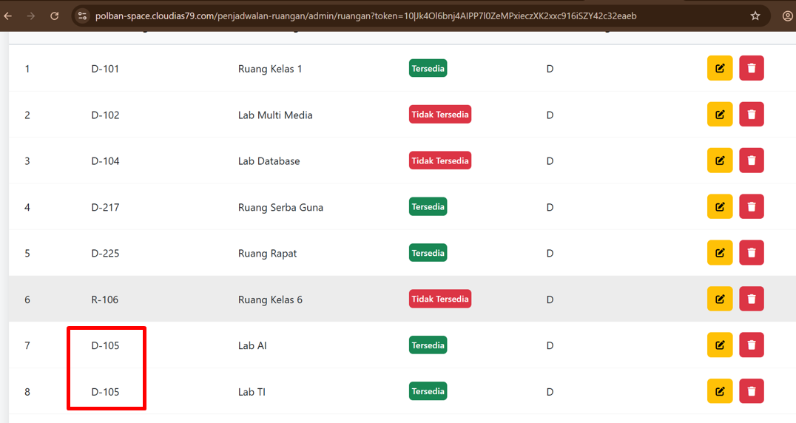 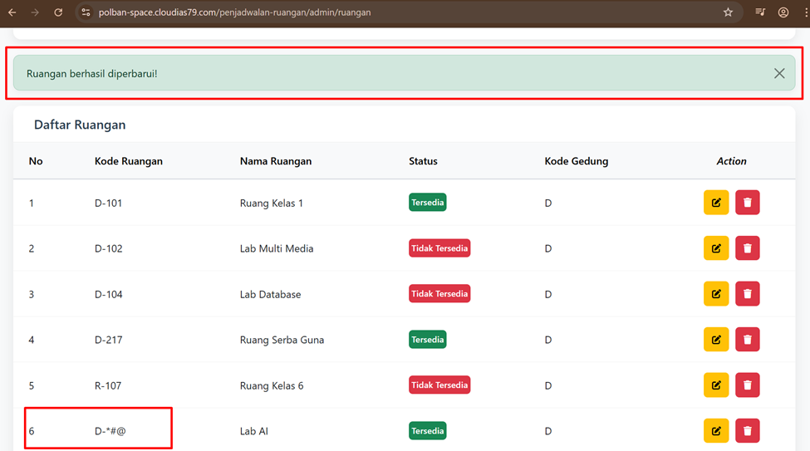 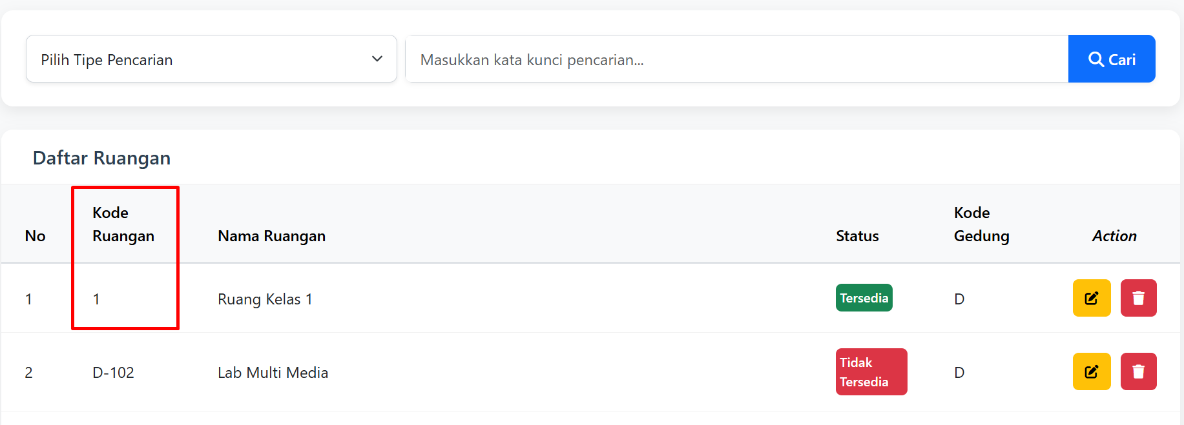 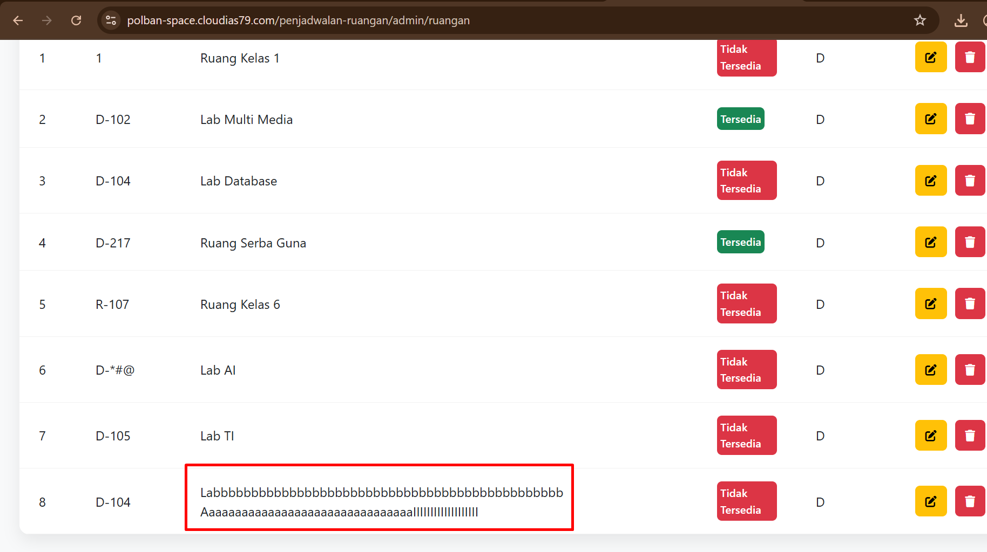 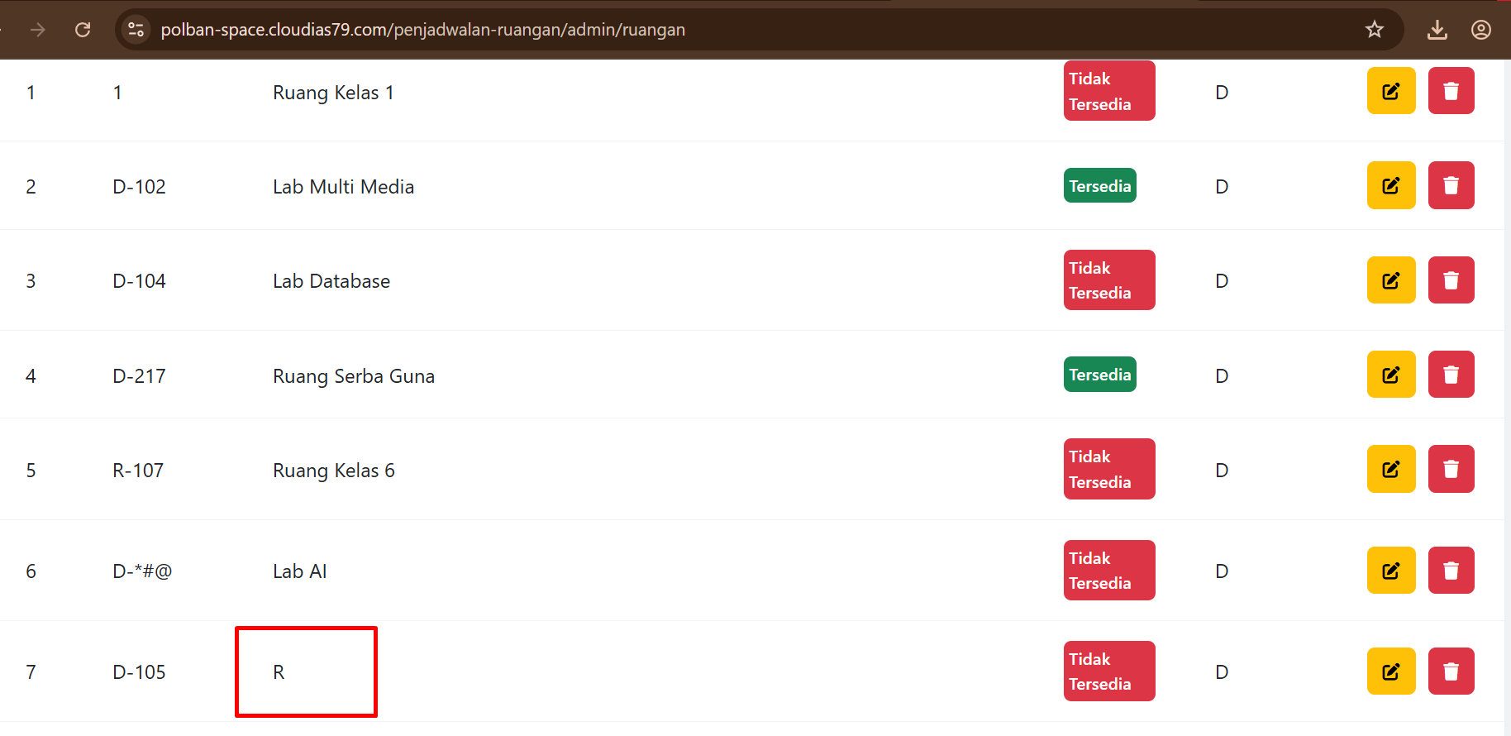 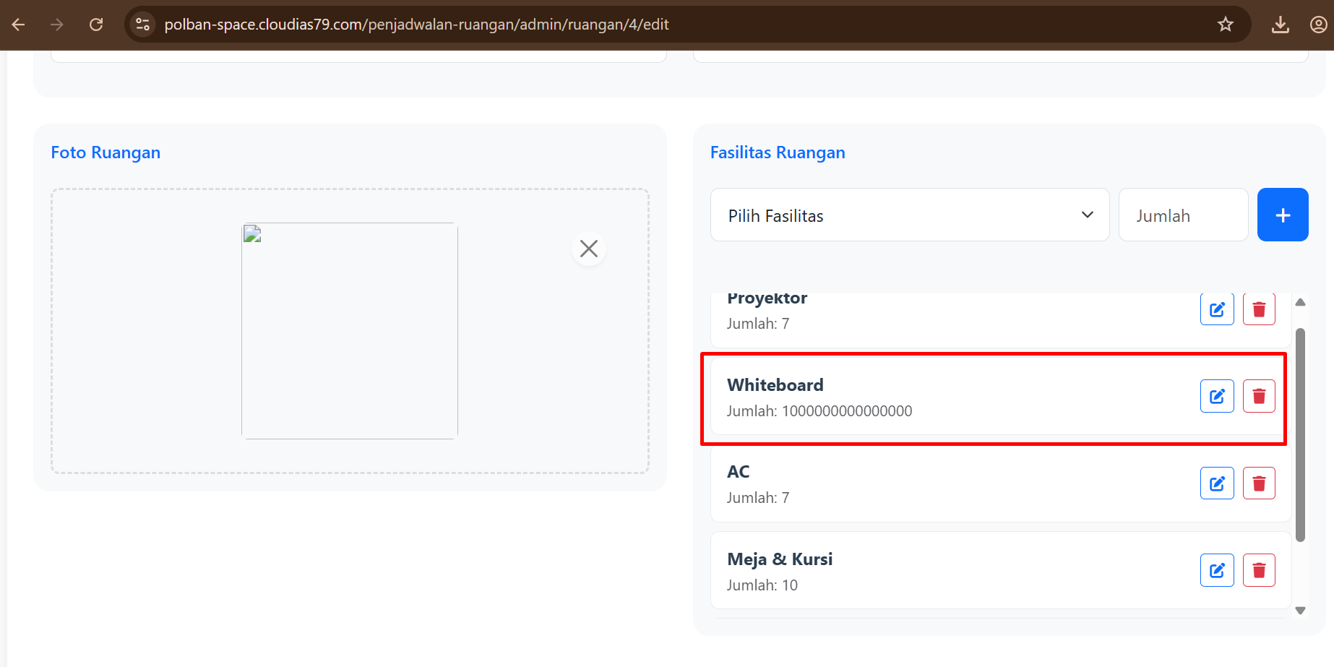 | Fixed | 28/04/2025 | Niqa | Arnanda | Not Yet
IR-3.15 | Pengelolaan data ruangan oleh admin. | TC-3.1.20 | Gambar dengan ekstensi PNG berhasil diinputkan namun tidak dapat dilihat kembali setelah di-upload | Major | Medium | Summary: Gambar ruangan dengan ekstensi PNG berhasil diinputkan namun tidak dapat ditampilkan kembali setelah proses upload. Step to Reproduce: 1. Jalankan aplikasi dan login sebagai Admin. 2. Buka Sidebar dan klik tombol "Ruangan". 3. Klik tombol "+ Ruangan" untuk menambahkan data ruangan baru. 4. Input data ruangan berikut: a. Kode Ruangan: D-105 b. Nama Ruangan: Lab AI c. Kode Gedung: H d. Status: tersedia e. Fasilitas: Proyektor, Jumlah: 10 f. Upload gambar ruangan dengan ekstensi .PNG 5. Simpan data, lalu buka kembali form Edit Ruangan. Expected Result: Gambar berhasil diinputkan. Gambar yang sudah diunggah dapat ditampilkan kembali saat membuka detail/edit ruangan. Actual Result: 1. Gambar berhasil diinputkan. 2. Gambar tidak dapat ditampilkan kembali setelah diunggah (preview tidak muncul pada tampilan edit/detail ruangan). |  | Fixed | 26/04/2025 | Niqa | Arnanda | Not Yet
IR-3.16 | Pengelolaan data ruangan oleh admin. | TC-3.1.21 | Gambar dengan ekstensi JPEG berhasil diinputkan namun tidak dapat dilihat kembali setelah di-upload | Major | Medium | Summary: Gambar ruangan dengan ekstensi JPEG berhasil diinputkan namun tidak dapat ditampilkan kembali setelah proses upload. Step to Reproduce: 1. Jalankan aplikasi dan login sebagai Admin. 2. Buka Sidebar dan klik tombol "Ruangan". 3. Klik tombol "+ Ruangan" untuk menambahkan data ruangan baru. 4. Input data ruangan berikut: a. Kode Ruangan: D-105 b. Nama Ruangan: Lab AI c. Kode Gedung: H d. Status: tersedia e. Fasilitas: Proyektor, Jumlah: 10 f. Upload gambar ruangan dengan ekstensi .jpeg 5. Simpan data, lalu buka kembali form Edit Ruangan. Expected Result: Gambar berhasil diinputkan. Gambar yang sudah diunggah dapat ditampilkan kembali saat membuka detail/edit ruangan. Actual Result: 1. Gambar berhasil diinputkan. 2. Gambar tidak dapat ditampilkan kembali setelah diunggah (preview tidak muncul pada tampilan edit/detail ruangan). |  | Fixed | 26/04/2025 | Niqa | Arnanda | Not Yet
IR-3.17 | Pengelolaan data ruangan oleh admin. | TC-3.1.22 | Gambar dengan ekstensi JPG berhasil diinputkan namun tidak dapat dilihat kembali setelah di-upload | Major | Medium | Summary: Gambar ruangan dengan ekstensi JPG berhasil diinputkan namun tidak dapat ditampilkan kembali setelah proses upload. Step to Reproduce: 1. Jalankan aplikasi dan login sebagai Admin. 2. Buka Sidebar dan klik tombol "Ruangan". 3. Klik tombol "+ Ruangan" untuk menambahkan data ruangan baru. 4. Input data ruangan berikut: a. Kode Ruangan: D-105 b. Nama Ruangan: Lab AI c. Kode Gedung: H d. Status: tersedia e. Fasilitas: Proyektor, Jumlah: 10 f. Upload gambar ruangan dengan ekstensi .JPG 5. Simpan data, lalu buka kembali form Edit Ruangan. Expected Result: 1. Gambar berhasil diinputkan. 2. Gambar yang sudah diunggah dapat ditampilkan kembali saat membuka detail/edit ruangan. Actual Result: 1. Gambar berhasil diinputkan. 2. Gambar tidak dapat ditampilkan kembali setelah diunggah (preview tidak muncul pada tampilan edit/detail ruangan). |  | Fixed | 26/04/2025 | Niqa | Arnanda | Not Yet
IR-3.18 | Pengelolaan data ruangan oleh admin. | TC-3.1.23 | Gambar dengan ekstensi GIF berhasil diinputkan namun tidak dapat dilihat kembali setelah di-upload | Major | Medium | Summary: Gambar ruangan dengan ekstensi GIF berhasil diinputkan namun tidak dapat ditampilkan kembali setelah proses upload. Step to Reproduce: 1. Jalankan aplikasi dan login sebagai Admin. 2. Buka Sidebar dan klik tombol ""Ruangan"". 3. Klik tombol ""+ Ruangan"" untuk menambahkan data ruangan baru. 4. Input data ruangan berikut: a. Kode Ruangan: D-105 b. Nama Ruangan: Lab AI c. Kode Gedung: H d. Status: tersedia e. Fasilitas: Proyektor, Jumlah: 10 f. Upload gambar ruangan dengan ekstensi .GIF 5. Simpan data, lalu buka kembali form Edit Ruangan. Expected Result: 1. Gambar berhasil diinputkan. 2. Gambar yang sudah diunggah dapat ditampilkan kembali saat membuka detail/edit ruangan. Actual Result: 1. Gambar berhasil diinputkan. 2. Gambar tidak dapat ditampilkan kembali setelah diunggah (preview tidak muncul pada tampilan edit/detail ruangan)." |  | Fixed | 26/04/2025 | Niqa | Arnanda | Not Yet
IR-3.19 | Pengelolaan data ruangan oleh admin. | TC-3.1.24 | Gagal upload gambar dengan ukuran 2 mb | Major | High | Summary: Sistem gagal mengunggah foto ruangan berukuran 2 MB dan menampilkan pesan error teknis, tidak sesuai dengan ekspektasi sistem yang seharusnya dapat menangani file hingga ukuran tersebut. Step to reproduce: 1. Aplikasi telah dijalankan 2. User telah login sebagai admin 3. Buka Sidebar 4. Klik tombol ‘Ruangan’ 5. Klik tombol ‘+ Ruangan’ 6. Isi form tambah/edit ruangan dengan: a. Code Ruangan: D-105 b. Nama Ruangan: Lab AI c. Code Gedung: H d. Status: tersedia e. Fasilitas Ruangan: Proyektor, Jumlah: 10 f. Foto Ruangan: file gambar berukuran 2 MB Expected Result: 1. Data ruangan berhasil disimpan 2. Sistem dapat mengunggah file gambar hingga batas maksimal (misalnya 2 MB) tanpa error 3. Muncul pesan konfirmasi "Ruangan berhasil ditambahkan" atau "Ruangan berhasil diperbarui" Actual Result: 1. Data ruangan gagal disimpan 2. Sistem menampilkan pesan error "413 Request Entity Too Large" |  | Fixed | 26/04/2025 | Niqa | Arnanda | Not Yet
IR-3.20 | Pengelolaan data ruangan oleh admin. | TC-3.1.25 | Gagal upload gambar dengan ukuran 3 mb | Major | High | Summary: Sistem gagal mengunggah foto ruangan berukuran 3 MB dan menampilkan pesan error teknis, tidak sesuai dengan ekspektasi sistem yang seharusnya dapat menangani file hingga ukuran tersebut. Step to reproduce: 1. Aplikasi telah dijalankan 2. User telah login sebagai admin 3. Buka Sidebar 4. Klik tombol ‘Ruangan’ 5. Klik tombol ‘+ Ruangan’ 6. Isi form tambah/edit ruangan dengan: a. Code Ruangan: D-105 b. Nama Ruangan: Lab AI c. Code Gedung: H d. Status: tersedia e. Fasilitas Ruangan: Proyektor, Jumlah: 10 f. Foto Ruangan: file gambar berukuran 3 MB Expected Result: 1. Data ruangan berhasil disimpan 2. Sistem dapat mengunggah file gambar hingga batas maksimal (misalnya 3 MB) tanpa error 3. Muncul pesan konfirmasi "Ruangan berhasil ditambahkan" atau "Ruangan berhasil diperbarui" Actual Result: 1. Data ruangan gagal disimpan 2. Sistem menampilkan pesan error "413 Request Entity Too Large" |  | Fixed | 26/04/2025 | Niqa | Arnanda | Not Yet
IR-3.21 | Pengelolaan data ruangan oleh admin. | TC-3.1.26 | Gagal upload gambar dengan ukuran 4 mb | Major | High | Summary: Sistem gagal mengunggah foto ruangan berukuran 4 MB dan menampilkan pesan error teknis, tidak sesuai dengan ekspektasi sistem yang seharusnya dapat menangani file hingga ukuran tersebut. Step to reproduce: 1. Aplikasi telah dijalankan 2. User telah login sebagai admin 3. Buka Sidebar 4. Klik tombol ‘Ruangan’ 5. Klik tombol ‘+ Ruangan’ 6. Isi form tambah/edit ruangan dengan: a. Code Ruangan: D-105 b. Nama Ruangan: Lab AI c. Code Gedung: H d. Status: tersedia e. Fasilitas Ruangan: Proyektor, Jumlah: 10 f. Foto Ruangan: file gambar berukuran 4 MB Expected Result: 1. Data ruangan berhasil disimpan 2. Sistem dapat mengunggah file gambar hingga batas maksimal (misalnya 4 MB) tanpa error 3. Muncul pesan konfirmasi "Ruangan berhasil ditambahkan" atau "Ruangan berhasil diperbarui" Actual Result: 1. Data ruangan gagal disimpan 2. Sistem menampilkan pesan error "413 Request Entity Too Large" |  | Fixed | 26/04/2025 | Niqa | Arnanda | Not Yet
IR-3.22 | Perolehan laporan penjadwalan ruangan kepada admin (Tata Usaha) | TC-3.2.2 | Belum tersedia laporan rekapitulasi penjadwalan ruangan dalam format XLSX. | Minor | Medium | Saat mengakses halaman 'Kalender Penjadwalan Ruangan', kemudian ketika akan mengunduh hasil rekapitulasi pemesanan ruangan dengan format xlsx, tombol unduh untuk xlsx belum ada pada sebelah tombol unduh sebagai PDF. | 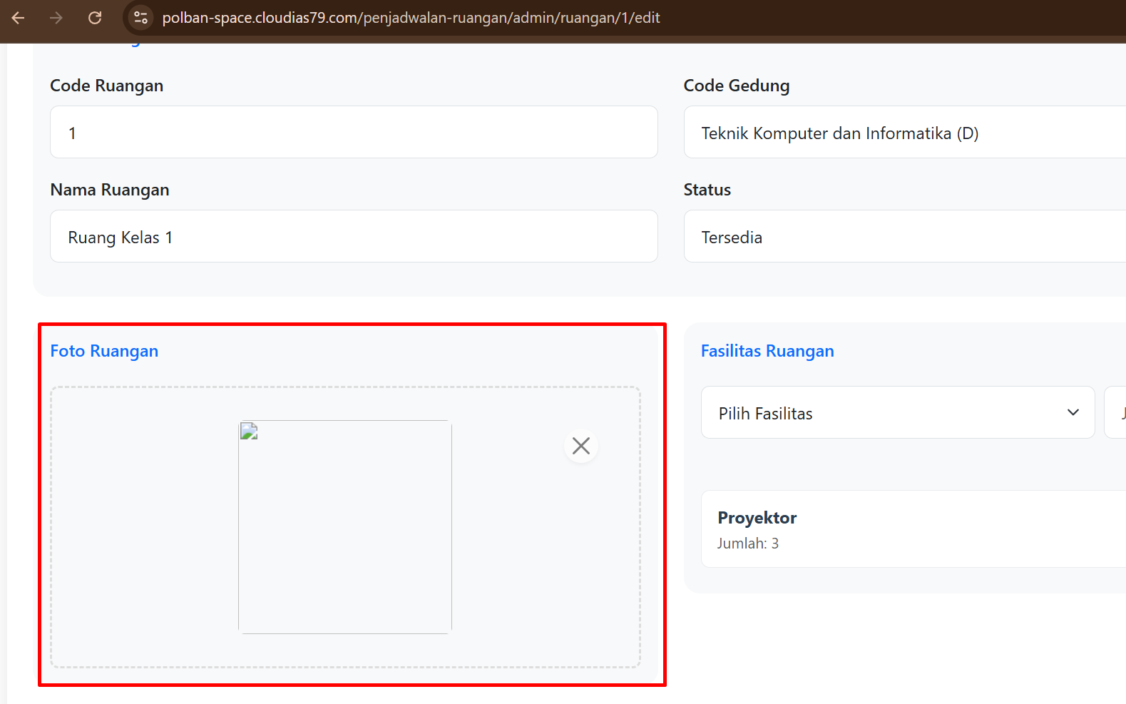 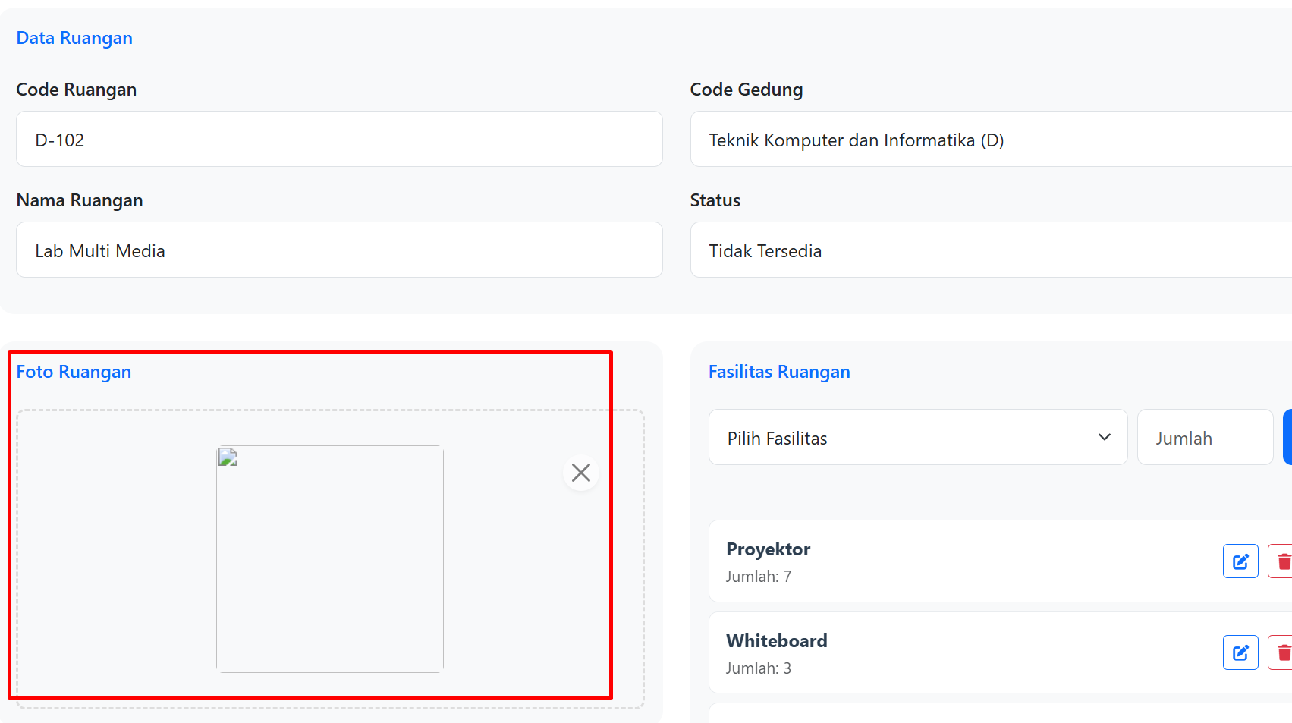 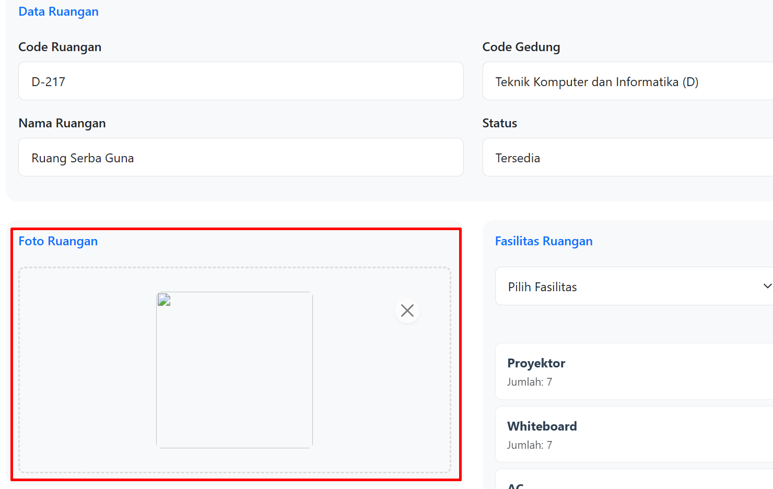 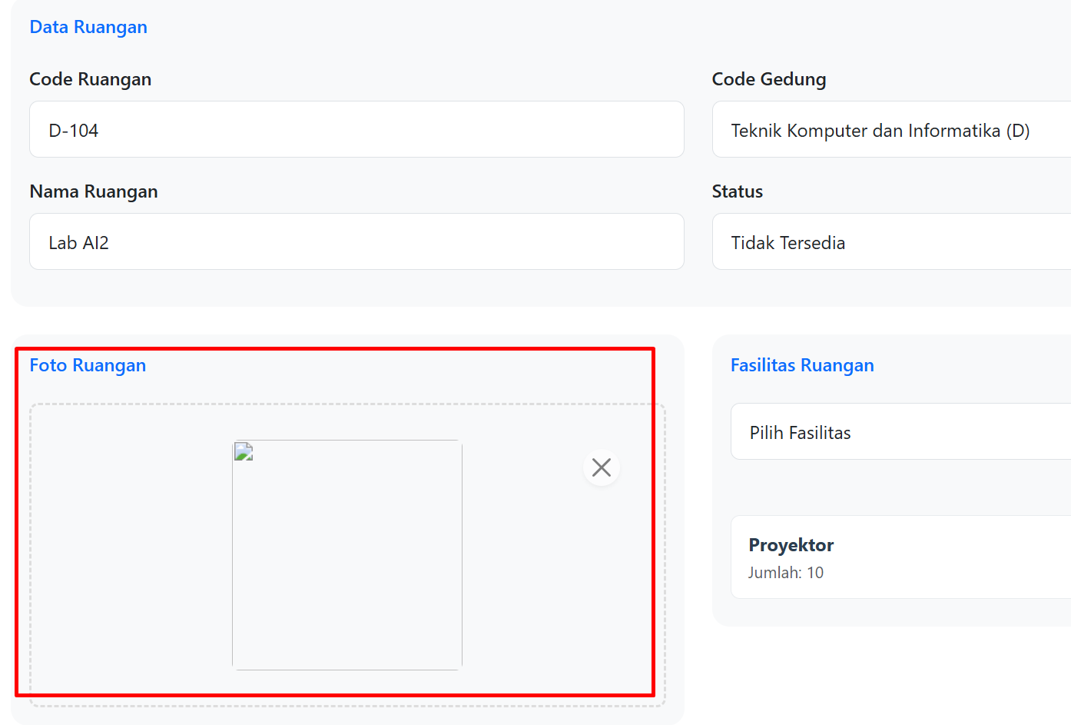 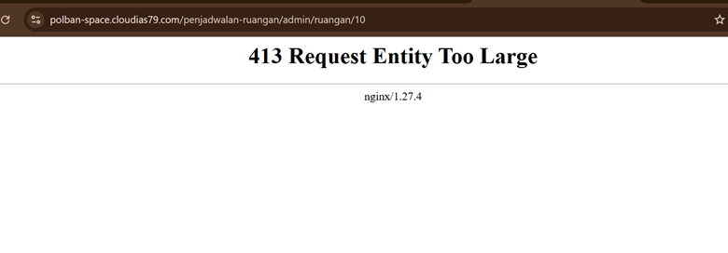 | Open | 26/04/2025 | Niqa |  | Not Yet
IR-3.23 | Admin (Tata Usaha) dapat mengelola data fasilitas | TC-3.3.3 | Data fasilitas terhapus pada saat ada ruangan yang menggunakan fasilitas tersebut, yang seharusnya tidak bisa diedit pada saat data fasilitas digunakan. | Major | Medium | Saat edit data fasilitas yang ada dan sedang digunakan, seharusnya data tidak bisa diedit dan memberikan peringatan "Fasilitas sedang digunakan, tidak bisa diperbarui" dan data tidak terhapus pada ruangan yang mengunakan fasilitas tersebut. | 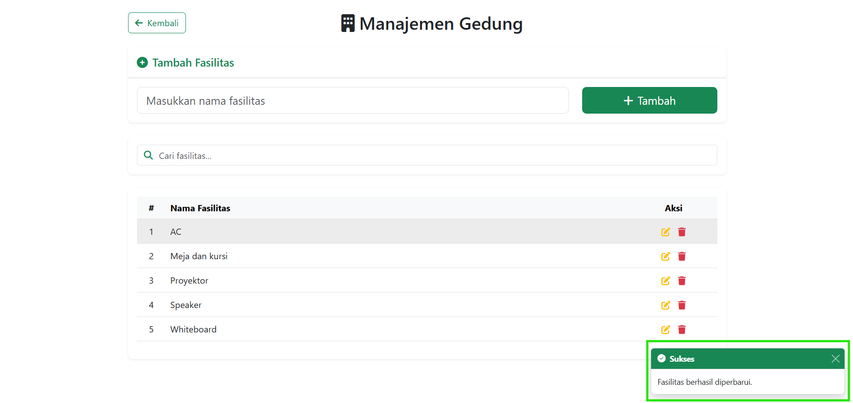 | Fixed | 27/04/2025 | Rafif | Arnanda | Not Yet
IR-3.24 | Admin (Tata Usaha) dapat mengelola data fasilitas | TC-3.3.4 | Data fasilitas terhapus pada saat ada ruangan yang menggunakan fasilitas tersebut, yang seharusnya tidak bisa dihapus pada saat data fasilitas digunakan. | Major | Medium | Saat hapus data fasilitas yang ada dan sedang digunakan, seharusnya data tidak bisa dihapus dan memberikan peringatan "Fasilitas sedang digunakan, tidak bisa dihapus" dan data tidak terhapus pada ruangan yang mengunakan fasilitas tersebut. |  | Fixed | 27/04/2025 | Rafif | Arnanda | Not Yet
IR-3.25 | Admin (Tata Usaha) dapat mengelola data fasilitas | TC-3.3.5 | Data fasilitas terhapus pada saat ada ruangan yang menggunakan fasilitas tersebut, yang seharusnya tidak bisa dihapus pada saat data fasilitas digunakan. | Major | Medium | Saat hapus data fasilitas yang ada dan sedang digunakan, seharusnya data tidak bisa dihapus dan memberikan peringatan "Fasilitas sedang digunakan, tidak bisa dihapus" dan data tidak terhapus pada ruangan yang mengunakan fasilitas tersebut. | 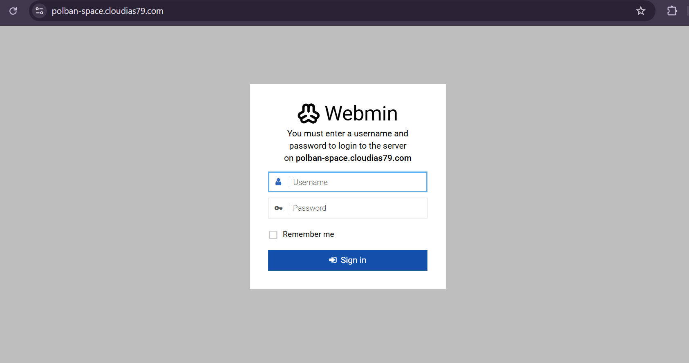 | Fixed | 28/04/2025 | Rafif | Arnanda | Not Yet
IR-3.26 | Admin (Tata Usaha) dapat mengelola data fasilitas | TC-3.3.6 | Data fasilitas terhapus pada saat ada ruangan yang menggunakan fasilitas tersebut, yang seharusnya tidak bisa dihapus pada saat data fasilitas digunakan. | Major | Medium | Saat hapus data fasilitas yang ada dan sedang digunakan, seharusnya data tidak bisa dihapus dan memberikan peringatan "Fasilitas sedang digunakan, tidak bisa dihapus" dan data tidak terhapus pada ruangan yang mengunakan fasilitas tersebut. |  | Fixed | 29/04/2025 | Rafif | Arnanda | Not Yet
IR-3.27 | Admin (Tata Usaha) dapat mengelola data fasilitas | TC-3.3.7 | Data fasilitas terhapus pada saat ada ruangan yang menggunakan fasilitas tersebut, yang seharusnya tidak bisa dihapus pada saat data fasilitas digunakan. | Major | Medium | Saat hapus data fasilitas yang ada dan sedang digunakan, seharusnya data tidak bisa dihapus dan memberikan peringatan "Fasilitas sedang digunakan, tidak bisa dihapus" dan data tidak terhapus pada ruangan yang mengunakan fasilitas tersebut. |  | Fixed | 30/04/2025 | Rafif | Arnanda | Not Yet
IR-3.28 | Pengelolaan data Gedung oleh admin. | TC-3.4.2 | Validasi akses kelola gedung sebagai mahasiswa tidak menampilkan pesan status 404 not found | Major | Medium | Summary: Sistem menampilkan halaman login server (webmin) dan bukan pesan error atau redirection yang sesuai saat mahasiswa mencoba mengakses halaman tambah gedung. Step to Reproduce: 1. Jalankan aplikasi dan login sebagai Admin. 2. Akses URL: https://polban-space.cloudias79.com/penjadwalan-ruangan/admin/gedung secara langsung melalui URL bar browser. 3. Tekan Enter. Expected Result: Sistem menampilkan halaman error “404 Not Found” atau pesan akses ditolak karena hak akses tidak sesuai. Actual Result: Sistem menampilkan halaman webmin login dengan pesan: "You must enter a username and password to login to the server on polban-space.cloudias79.com", lengkap dengan input Username dan Password. |  | Fixed | 19/05/2025 | Niqa | Arnanda | Not Yet
IR-3.29 | Pengelolaan data Gedung oleh admin. | TC-3.4.3 | Pencarian berdasarkan kata kunci kode gedung tidak dapat dilakukan | Minor | Medium | Summary: Fungsi pencarian gedung berdasarkan kode gedung tidak menghasilkan output yang sesuai dengan kata kunci input. Step to Reproduce: 1. Jalankan aplikasi dan login sebagai Admin. 2. Arahkan ke halaman Pengelolaan Ruangan. 3. Klik tombol + Gedung untuk membuka form. 4. Di kolom pencarian, input A sebagai kode gedung. Expected Result: Sistem menampilkan daftar gedung dengan Kode Gedung mengandung huruf A. Actual Result: Tidak ada data ditampilkan, hasil pencarian tidak sesuai (pencarian statis dan tidak responsif). |  | Fixed | 19/05/2025 | Niqa | Arnanda | Not Yet
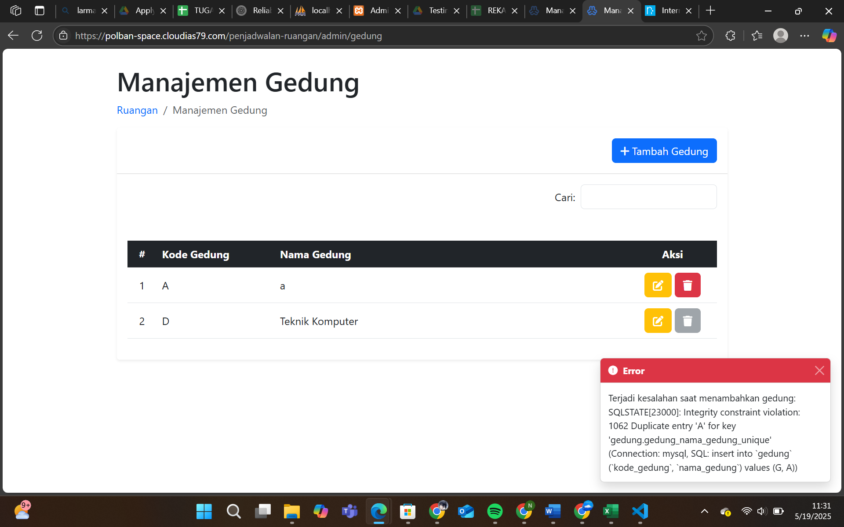
IR-3.30 | Pengelolaan data Gedung oleh admin. | TC-3.4.4 | Pencarian berdasarkan kata kunci nama gedung tidak dapat dilakukan | Minor | Medium | Summary: Fungsi pencarian gedung berdasarkan nama gedung tidak mengembalikan hasil sesuai dengan input kata kunci. Step to Reproduce: 1. Jalankan aplikasi dan login sebagai Admin. 2. Arahkan ke halaman Pengelolaan Ruangan. 3. Klik tombol + Gedung untuk membuka form. 4. Di kolom pencarian, input A sebagai nama gedung. Expected Result: Sistem menampilkan daftar gedung yang memiliki nama gedung dengan huruf A. Actual Result: Tidak ada data ditampilkan, hasil pencarian tidak sesuai dengan input kata kunci. |  | Fixed | 19/05/2025 | Niqa | Arnanda | Not Yet
IR-3.31 | Pengelolaan data Gedung oleh admin. | TC-3.4.8 | Verifikasi penambahan Gedung dengan Kode yang sudah terdaftar | Major | High | Summary: Sistem tidak langsung memvalidasi duplikasi kode gedung saat pengisian form, menyebabkan pengguna keluar dari form dan harus membukanya kembali untuk melihat pesan error. Steps to Reproduce: 1. Jalankan aplikasi dan login sebagai Admin. 2. Buka Sidebar → klik tombol Ruangan. 3. Klik tombol Admin Panel. 3. Klik tombol + Gedung. 4. Input data: - Kode Gedung: A - Nama Gedung: G 5. Klik tombol Submit. Expected Result: Sistem menampilkan pesan “Kode gedung sudah digunakan” di bawah kolom Kode Gedung, tanpa meninggalkan halaman/form input. Actual Result: 1. Sistem keluar dari halaman penambahan gedung. 2. Pesan error “Kode gedung sudah digunakan” baru terlihat saat membuka kembali form tambah gedung. |  | Fixed | 23/05/2025 | Niqa | Arnanda | Not Yet
IR-3.32 | Pengelolaan data Gedung oleh admin. | TC-3.4.9 | Pencarian data gedung pada tabel list gedung berdasarkan nama yang sudah terdaftar | Major | High | Summary: Sistem tidak menangani duplikasi nama gedung secara tepat dan menampilkan pesan error langsung dari server (SQL), bukan validasi sisi pengguna. Steps to Reproduce: 1. Jalankan aplikasi dan login sebagai Admin. 2. Buka Sidebar → klik tombol Ruangan. 3. Klik tombol Admin Panel. 4. Klik tombol + Gedung. 5. Input data: - Kode Gedung: G - Nama Gedung: A 6. Klik tombol Submit. Expected Result: Sistem menampilkan pesan “Nama gedung sudah digunakan” di bawah kolom Nama Gedung. Actual Result: Sistem menampilkan pop-up pesan error dari server: "Terjadi kesalahan saat menambahkan gedung: SQLSTATE[23000]: Integrity constraint violation: 1062 Duplicate entry 'A' for key 'gedung.gedung_nama_gedung_unique' " |  | Fixed | 23/05/2025 | Niqa | Arnanda | Not Yet
IR-3.33 | Pengelolaan data Gedung oleh admin. | TC-3.4.13 | Verifikasi penambahan Gedung dengan nama lebih dari 100 karakter | Major | Medium | Summary: Validasi panjang karakter nama gedung tidak berjalan sesuai batas maksimum (100 karakter), sistem tetap menampilkan "Input Tidak Valid" namun tetap menyimpan atau tidak jelas hasil penyimpanannya. Steps to Reproduce: 1. Jalankan aplikasi dan login sebagai Admin. 2. Buka Sidebar → klik tombol Ruangan. 3. Klik tombol Admin Panel. 4. Klik tombol + Gedung. 5. Input data: - Kode Gedung: A - Nama Gedung: GedungSerbagunaaaaaaaaaaaaaaaaaaaaaaaaaaaaaaaaaaaaaaaaaaaaaaaaaaaaaaaaaaaaaaaaaaaaaaaaaaaaaaaaaaaaaaa (101 karakter). 6. Klik tombol Submit. Expected Result: Sistem menampilkan pesan “Input Tidak Valid” dan tidak menyimpan data. Actual Result: Sistem hanya menampilkan pesan “Input Tidak Valid” tanpa indikasi apakah data disimpan atau tidak. Validasi batas karakter tidak terlihat spesifik. |  | Fixed | 23/05/2025 | Niqa | Arnanda | Not Yet
IR-3.34 | Pengelolaan data Gedung oleh admin. | TC-3.4.14 | Verifikasi penambahan Gedung dengan karakter simbol pada Nama | Minor | Low | Summary: Sistem tidak menangani input nama gedung yang berisi simbol dengan validasi yang tepat. Pesan “Input Tidak Valid” muncul, tetapi tidak ada penjelasan terhadap batasan karakter. Steps to Reproduce: 1. Jalankan aplikasi dan login sebagai Admin. 2. Buka Sidebar → klik tombol Ruangan. 3. Klik tombol Admin Panel. 4. Klik tombol + Gedung. 5. Input data: - Kode Gedung: I - Nama Gedung: @!# 6. Klik tombol Submit. Expected Result: Sistem menampilkan pesan “Input Tidak Valid” dengan penjelasan bahwa simbol tidak diperbolehkan. Actual Result: Sistem hanya menampilkan pesan “Input Tidak Valid” tanpa menjelaskan bahwa simbol tidak diperbolehkan dalam input nama gedung. |  | Fixed | 23/05/2025 | Niqa | Arnanda | Not Yet
IR-3.35 | Fitur Login Admin ruangan | TC-3.6.8 | Registrasi user baru menampilkan halaman otentikasi Webmin | Major | High | Summary: Setelah melakukan registrasi user baru dengan data valid, sistem mendaftarkan user sebagai Mahasiswa namun mengarahkan ke halaman login Webmin yang tidak sesuai alur pengguna Mahasiswa. Step to Reproduce: 1. Jalankan aplikasi dan login sebagai Admin. 2. Klik Menu Sidebar → Kalender Penjadwalan Ruangan. 3. Klik tombol Login pada header. 4. Klik link Register. 5. Input Data: - Name: niqa - Email Address: niqa.nabila.tiff422@polban.ac.id - Password: niq123!# - Confirm Password: niq123!# 6. Klik tombol Register. Expected Result: 1. User teregister sebagai Mahasiswa. 2. Aplikasi menampilkan halaman kalender penjadwalan ruangan. Actual Result: 1. User teregister sebagai Mahasiswa. 2. Aplikasi mengarahkan ke halaman Webmin dengan pesan: "You must enter a username and password to login to the server on polban-space.cloudias79.com". |  | Fixed | 23/05/2025 | Niqa | Arnanda | Not Yet

IR-3.36 | Fitur Login Admin ruangan | TC-3.6.9 | Tidak ada validasi warning message saat nama sudah teregister sebelumnya | Major | High | Summary: Sistem tidak memberikan pesan error saat user mendaftar dengan nama yang sudah digunakan sebelumnya. Step to Reproduce: 1. Jalankan aplikasi dan login sebagai Admin. 2. Klik Menu Sidebar → Kalender Penjadwalan Ruangan. 3. Klik tombol Login pada header. 4. Klik link Register. 5. Input Data: - Name: niqa - Email Address:niqanabila67@polban.ac.id - Password: niq123!# - Confirm Password: niq123!# 6. Klik tombol Register. Expected Result: Sistem menampilkan pesan error: "The Name has already been taken." Actual Result: 1. Tidak ada pesan peringatan. 2.Aplikasi mengarahkan ke halaman Webmin dengan pesan: "You must enter a username and password to login to the server on polban-space.cloudias79.com". |  | Fixed | 23/05/2025 | Niqa | Arnanda | Not Yet
IR-3.37 | Fitur Login Admin ruangan | TC-3.6.11 | Sistem tidak memvalidasi input nama yang tidak valid, atau mengandung simbol | Minor | Low | Summary: Sistem tidak memvalidasi nama pengguna yang berisi karakter tidak valid. Step to Reproduce: 1. Jalankan aplikasi dan login sebagai Admin. 2. Klik Menu Sidebar → Kalender Penjadwalan Ruangan. 3. Klik tombol Login pada header. 4. Klik link Register. 5. Input Data: - Name: # - Email: niqanabila3@polban.ac.id - Password: niq123!# - Confirm Password: niq123!# 6. Klik tombol Register. Expected Result: Sistem memberikan peringatan bahwa nama tidak valid. Actual Result: 1. User tetap teregister sebagai Mahasiswa. 2. Aplikasi mengarahkan ke halaman Webmin dengan form login. |  | Open | 23/05/2025 | Niqa |  | Not Yet
IR-3.38 | Fitur Login Admin ruangan | TC-3.6.13 | Registrasi akun dengan email tidak valid namun, tetap menggunakan "@" | Major | Low | Summary: Email dengan format tidak valid tetap diproses oleh sistem tanpa validasi. Step to Reproduce: 1. Jalankan aplikasi dan login sebagai Admin. 2. Klik Menu Sidebar → Kalender Penjadwalan Ruangan. 3. Klik tombol Login pada header. 4. Klik link Register. 5. Input Data: - Name: Ihsan - Email: n@n - Password: niq123!# - Confirm Password: niq123!# 6. Klik tombol Register. Expected Result: Sistem menampilkan pesan: "Email tidak valid". Actual Result: 1. User tetap teregister sebagai Mahasiswa. 2. Aplikasi mengarahkan ke halaman Webmin. |  | Open | 23/05/2025 | Niqa |  | Not Yet
IR-3.39 | Login Pengelolaan ruangan | TC-3.6.22 | Verifikasi login dengan tanpa ceklis Check box "Remember Me" Session tetap tersimpan. | Minor | Low | Summary: Sistem masih menyimpan sesi (cookie) pengguna meski opsi 'Remember Me' tidak dicentang, sehingga setelah browser ditutup & dibuka kembali user tetap login. Step to Reproduce: 1. Buka aplikasi dan pastikan sudah berada di halaman depan SIPTA. 2. Klik Menu Sidebar → Kalender Penjadwalan Ruangan. 3. Klik tombol Login pada header. 4. Isi kredensial valid tanpa mencentang checkbox 'Remember Me'. 5. Klik tombol Login dan pastikan diarahkan ke dashboard. 6. Tutup browser sepenuhnya, kemudian buka kembali dan akses SIPTA. Expected Result: 1. User berhasil login dan diarahkan ke dashboard. 2. Session hanya aktif selama browser terbuka; setelah browser ditutup, user harus login ulang. Actual Result: 1. User berhasil login dan diarahkan ke dashboard. 2. Cookie/session tetap tersimpan → setelah browser ditutup & dibuka kembali, user masih otomatis login tanpa memasukkan kredensial lagi. |  | Closed | 23/05/2025 | Niqa |  | Not Yet

